Цінова пропозиція
 |  |  |  |  |  | Додаток №1 до Запиту 2875_SS
 | Форма цінової пропозиції

(Назва Учасника), надає свою пропозицію щодо участі у закупівлі побутових приладів для зберігання та підігріву їжі та напоїв.
Відомості про підприємство |  |  | Повне найменування учасника – суб’єкта господарювання
 |  |  | Ідентифікаційний код за ЄДРПОУ або реєстраційний номер облікової картки платника податків
 |  |  | Реквізити (адреса - юридична та фактична, телефон, факс, телефон для контактів, e-mail, розрахунковий рахунок)
Відомості про особу (осіб), які уповноважені представляти інтереси Учасника |  |  | (Прізвище, ім’я, по батькові, посада, контактний телефон).
Допускаються будь-які аналоги з технічними та функціональними характеристиками не гірше наведених Учаснику необхідно вказати модель (торгову марку), виробника та детально зазначати технічні характеристики продукції у відповідності до параметрів та вимог технічного опису даної таблиці та обов’язково надати фото. Вартість доставки має бути врахована у вартість товару.

№ п/п | Технічні характеристики та опис |  | Кількість | Ціна, за одиницю, (з урахуванням всіх податків і зборів) * | Вартість, грн., (з урахуванням всіх податків і зборів) * | Умови оплати, % передплати /післяплати | Термін поставки товару, календарних днів

 | Запит** | Пропозиція (вказати модель (торгову марку), виробника, параметри та характеристики продукції, фото обов'язково) | Запит |  |  | Пропозиція | Пропозиція
1 | 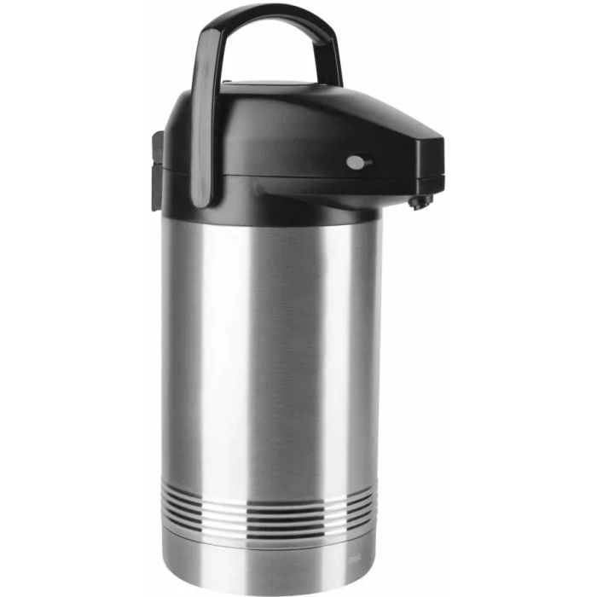 Термос помповий Максимальний об'єм (л): від 2,8 до 6 літрів Час зберігання тепла (год): не менше 6 Матеріал корпусу: Нержавіюча сталь / олово Матеріал колби: Нержавіюча сталь / скло Подвійні стінки: так Ручка для перенесення: так З насосом: так |  | 42 |  | 0.00
2 | 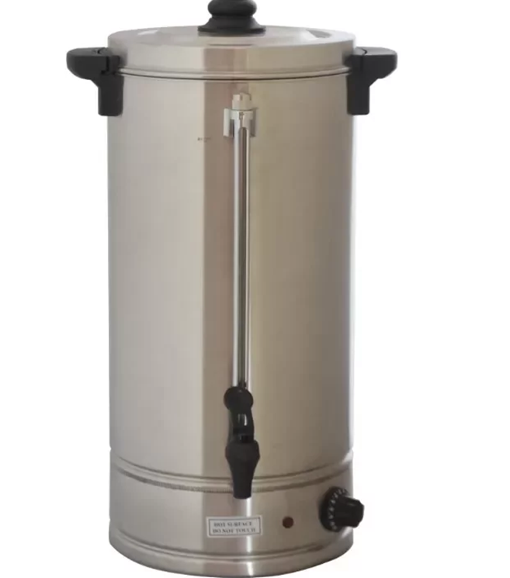 Термопот (Електрокип'ятильник) Технічні характеристики: Об’єм: не менше 9 л. до 15 літрів Діапазон температур: +30…+100⁰С Автоматичний термостат Потужність: не менше 1,8 кВт Матеріал корпусу: нержавіюча сталь Подвійні стінки: так Тип: заливний Кришка із захистом від відкривання Індикатор рівня заповнення води Захист від перепаду напруги |  | 21 |  | 0.00
3 | 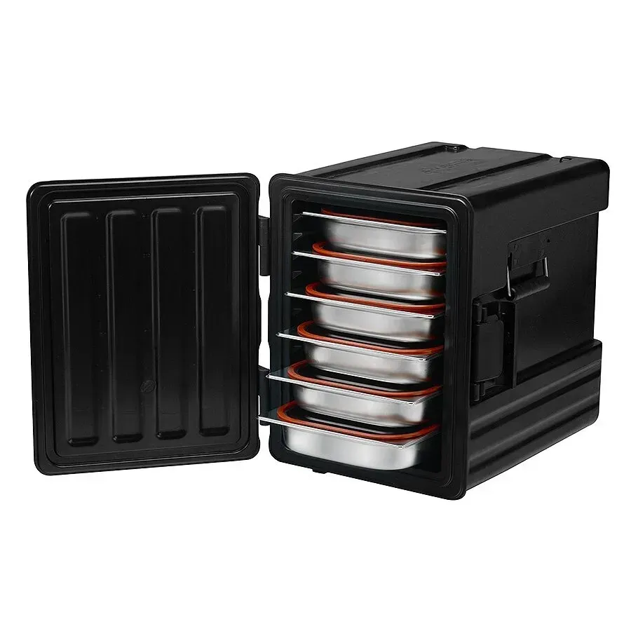 Термоконтейнер Avatherm 601/Avatherm 600M Передня загрузка контейнера. Термоконтейнер містить не менше 10 полиць Контейнер має кришку та міцну ручку з поліаміду, яка полегшує транспортування контейнера. Матеріал виготовлення - поліпропілен та спеціальний ізоляційний матеріал (FCKW free) / спінений поліпропілен високої щільності (EPP) На корпусі є силіконовий ущільнювач в місці закривання кришки. Місткість - не менше 6 GN 1/1 (65мм) Постановка один на одного. Подвійні стінки - допустимо. Прокладка з поліуретанової піни між стінками - допустимо. Об'єм, л - у межах 53-83 л. Збереження в температурних межах від +100 до -40С. Втрата тепла за годину - 1,5°С Втрата холоду за годину - 0,5°С |  | 21 |  | 0.00
4 | 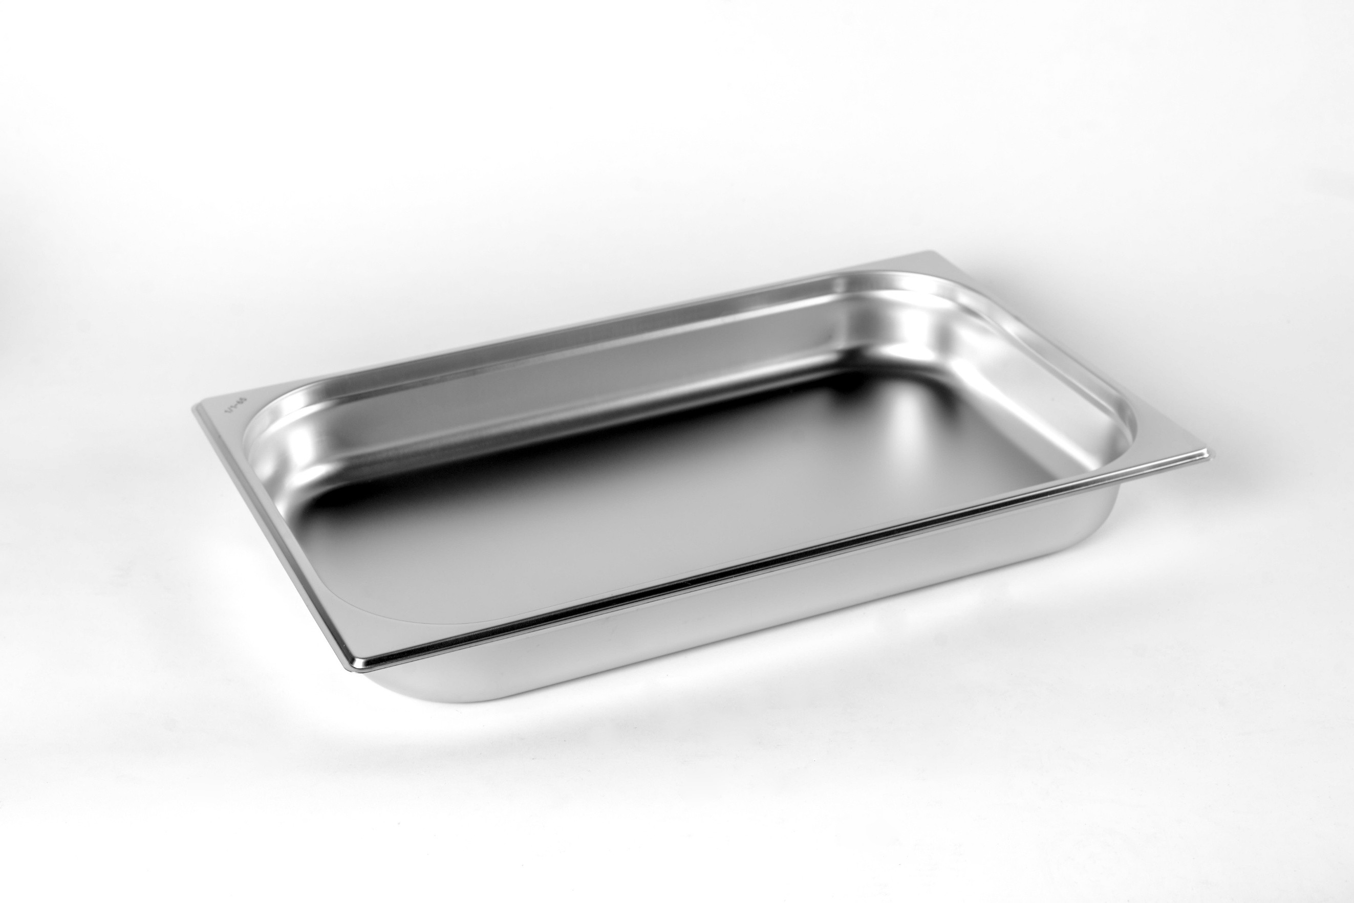 Гастроємність GN 1/1 - 65 мм з нержавіючої сталі Глибина: 65 мм Матеріал: харчова нержавіюча сталь Розміри: 530 x 325 мм Об'єм: приблизно 7 літрів Стійкість до корозії та механічних пошкоджень Сумісність з кришками та пароконвектоматами |  | 126 |  | 0.00
5 | 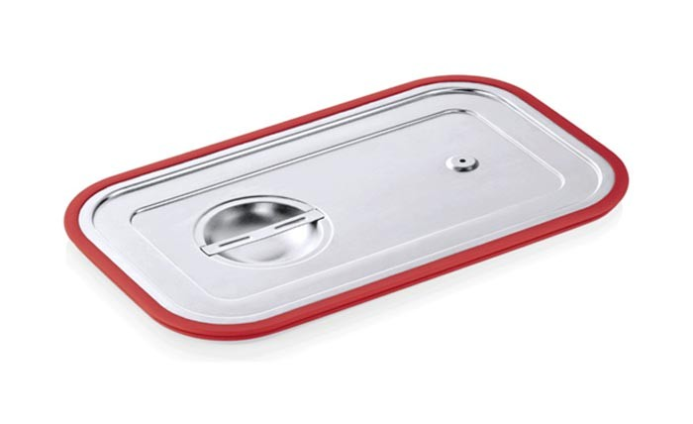 Кришка для гастроємності із нержавіючої сталі з силіконовим ущільнювачем GN 1/1 мм Розмір: GN 1/1 530х325 мм. Товщина металу: 0,8 мм. Матеріал ущільнювача та клапана: силікон. Матеріал: нержавіюча сталь |  | 126 |  | 0.00
Всього вартість пропозиції, грн* |  |  |  | 0.00
* Товариство Червоного Хреста України є громадською неприбутковою організацією і просить надати максимальні знижки на товар, вказаний у ціновій пропозиції.
** Закупівля здійснюється окремими позиціями

Примітка: вартість одиниці продукції та загальну вартість пропозиції потрібно заповнювати у гривнях, зазначаючи цифрове значення, яке має не більше двох знаків після коми.
Ми погоджуємось, що всі витрати, пов’язані з доставкою товару, завантажувально-розвантажувальними роботами, здійснюються за рахунок Постачальника за наданою адресою відповідно до розподілу, вказаного у Додатку №3
Ми погоджуємося та ознайомлені з умовами типового Договору ТЧХУ (Додаток №2 до Запиту).
Ми погоджуємося з умовами, що Замовник має право розділити дану закупівлю між декількома постачальниками за умови наявності більш вигідних умов на різні позиції.
Ми погоджуємося з умовами, що Ви можете відхилити нашу чи всі надані пропозиції, та розуміємо, що Ви не обмежені у прийнятті будь-якої іншої пропозиції з більш вигідними для Вас умовами.
Ми погоджуємось зафіксувати цінову пропозицію протягом 90 днів календарних днів з моменту подачі
Подаючи свою пропозицію ми підтверджуємо повну комплектацію та відповідність умовам зазначеним в Запиті.
Учасники повинні надсилати цінові пропозиції з підписом і печаткою (за наявності)

 | Дата:

 | Керівник організації/ФОП:____________________________ ( ____________________)
 | МП підпис ПІБ

